Use_Case
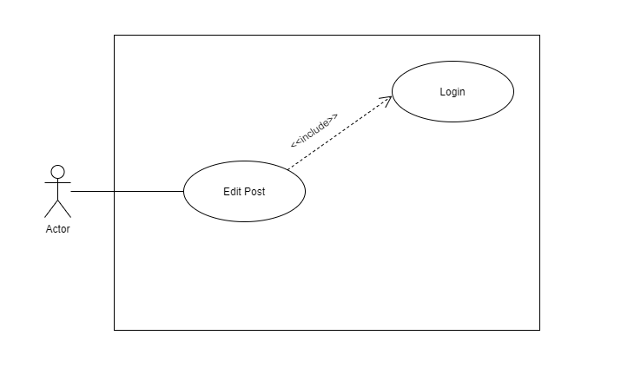
6.7.5 Màn hình đăng bài
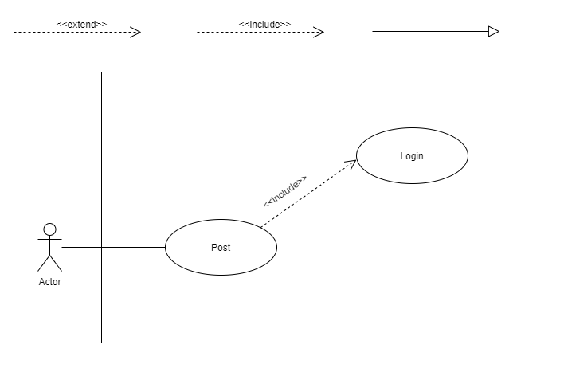

6.7.5.2 Màn hình sửa bài đăng

Class_Diagram
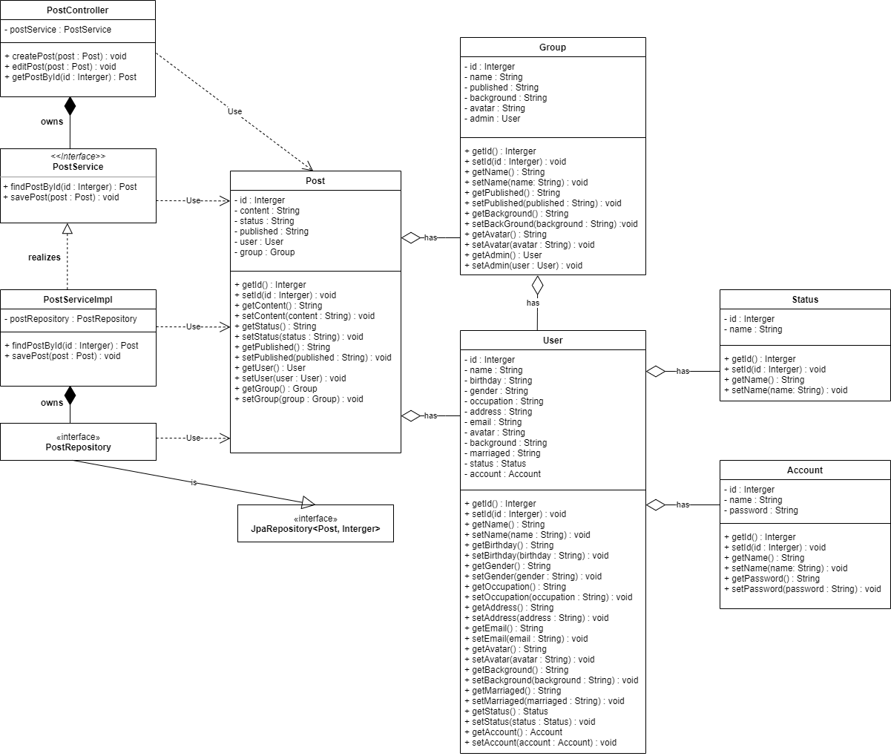
6.7.5 Màn hình đăng bài
6.7.5.2 Màn hình sửa bài đăng

Sequence_Diagram
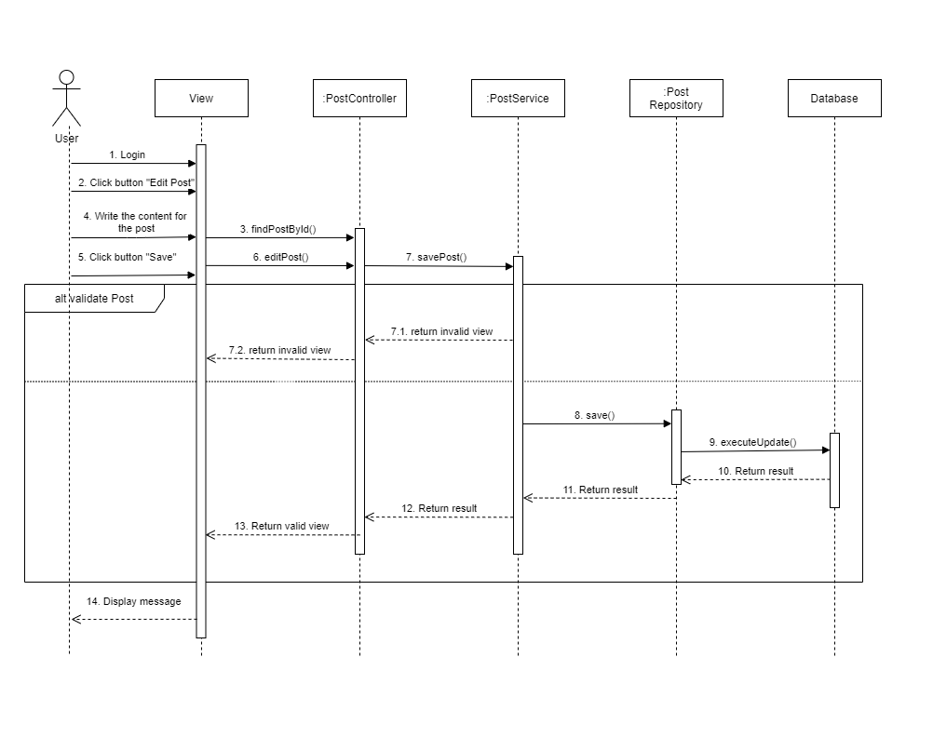
6.7.5 Màn hình đăng bài
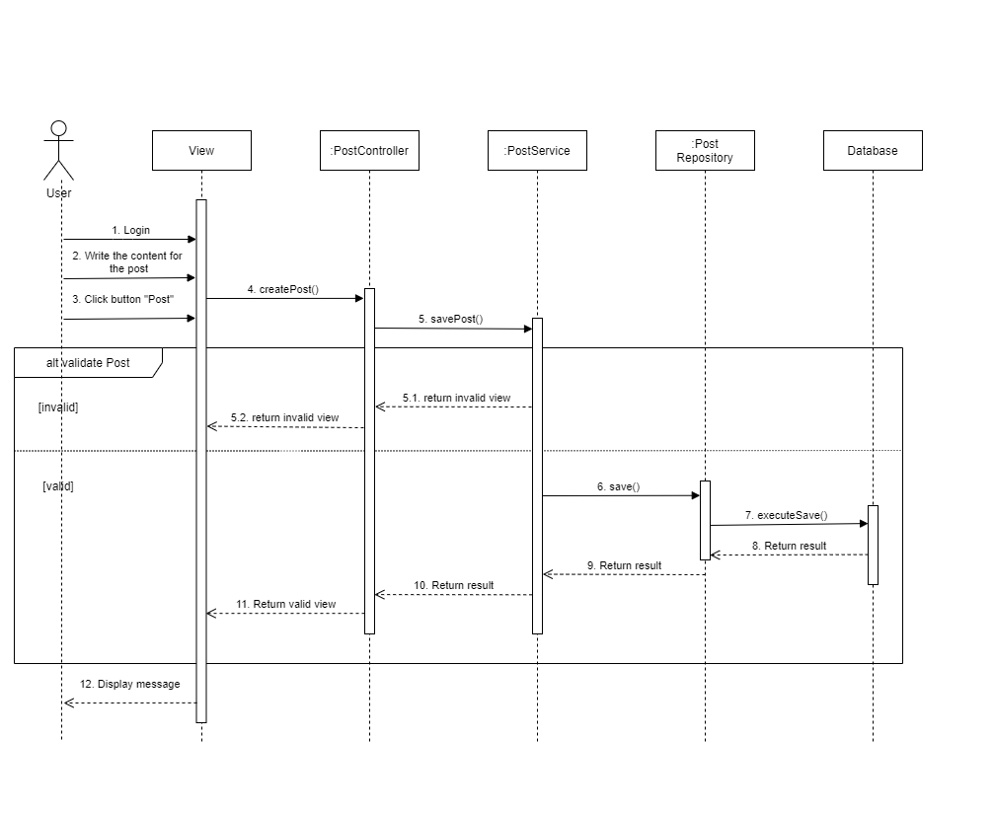

6.7.5.2 Màn hình sửa bài đăng

